기타_theme
tid(S사) | raw_text | 분석 구분 | theme(category) | issue(summary) | mention | sentiment | sentiment(all)
1) 무게 걱정
FB-926 | 캠핑의 질이 수직 상승했습니다. 룸앤티비랑 고민하다가 이걸로 선택했는데 탁월한 선택입니다. 소리도 빵빵하고 화질도 좋습니다. 너무 무거운게 약간 불편하지만 캠핑장에서이런 티비를 볼 수 있다는게 너무 좋아요. | S사 분석 | 무게 걱정 | 무게가 너무 무겁다 | 너무 무거운게 약간 불편하지만 | NEGATIVE
 |  | 자체분석 | 선택, 소리, 화질, 무게, 캠핑 | 탁월한 선택, 좋은 소리, 좋은 화질, 약간 무거움, 캠핑 만족
FB-977 | 무게는 무겁지만 이동도 편하고 여러가지로 유용하게 사용이 될듯합니다 리모콘사용도 되서 좋아요 | S사 분석 | 무게 걱정 | 무게가 무거운 점 | 무게는 무겁지만 | NEUTRAL
 |  | 자체분석 | 무게, 이동, 유용성, 리모콘 | 무거움, 이동 편리, 유용성, 리모콘 사용 가능 | 무게: 부정, 이동: 긍정, 유용성: 긍정, 리모콘: 긍정 | 긍정
FB-894 | 이동하기편하고 작은핸드폰으로 유튜브보는것보다 훨씬조코 편하네요 인터넷 티비 게임까지 할수 잇는 컴퓨터라고 생각하고 사용하려고 합니다 제품이 무게만 가볍다면 정말완벽할 꺼라고 생각합니다 너무 무거워서 아이나 여자는 움직이기 힘드네요 | S사 분석 | 무게 걱정 | 무게가 너무 무겁다 | 무게만 가볍다면 정말완벽할 꺼라고 생각합니다 너무 무거워서 아이나 여자는 움직이기 힘드네요 | NEGATIVE
 |  | 자체분석 | 이동, 유튜브, 인터넷, 티비, 게임, 무게 | 이동 편리, 유튜브, 인터넷, 티비, 게임, 무게 무거움 | 이동: 긍정, 유튜브: 긍정, 인터넷: 긍정, 티비: 긍정, 게임: 긍정, 무게: 부정 | 긍정
2) 캠핑에 대한 기대감
FB-846 | 이번주캠핑때 기대가 됩니다!무게는 확실히 무겁네요ㅜ | S사 분석 | 캠핑에 대한 기대감 | 캠핑에 대한 기대와 설렘 | 이번주캠핑때 기대가 됩니다! | VERY_POSITIVE
 |  | 자체분석 | 캠핑 기대, 무거움 | 캠핑, 무게 | 캠핑: 긍정, 무게: 부정 | 중립
FB-994 | 너무좋아요 날시원해지면 캠핑 갈 생각에 행복 | S사 분석 | 캠핑에 대한 기대감 | 캠핑 준비와 관련된 흥분 | 날시원해지면 캠핑 갈 생각에 행복 | VERY_POSITIVE
 |  | 자체분석 | 날씨, 캠핑 계획 | 행복, 캠핑 계획 | 날씨: 긍정, 캠핑 계획: 긍정 | 긍정
FB-802 | 생각보다 무거워서캠핑다닐때 잘 들고갈까 의문이들지만ㅋㅋ그래도 일단 이쁘고 이쁘고 이뻐서 모든게 용납됩니다 | S사 분석 | 캠핑에 대한 기대감 | 캠핑 장비의 무게에 대한 우려 | 생각보다 무거워서 캠핑 다닐때 잘 들고갈까 의문이 들지만 | NEGATIVE
 |  | 자체분석 | 무게, 디자인 | 무거움, 예쁨 | 무게: 부정, 디자인: 긍정 | 중립
3) OTT서비스
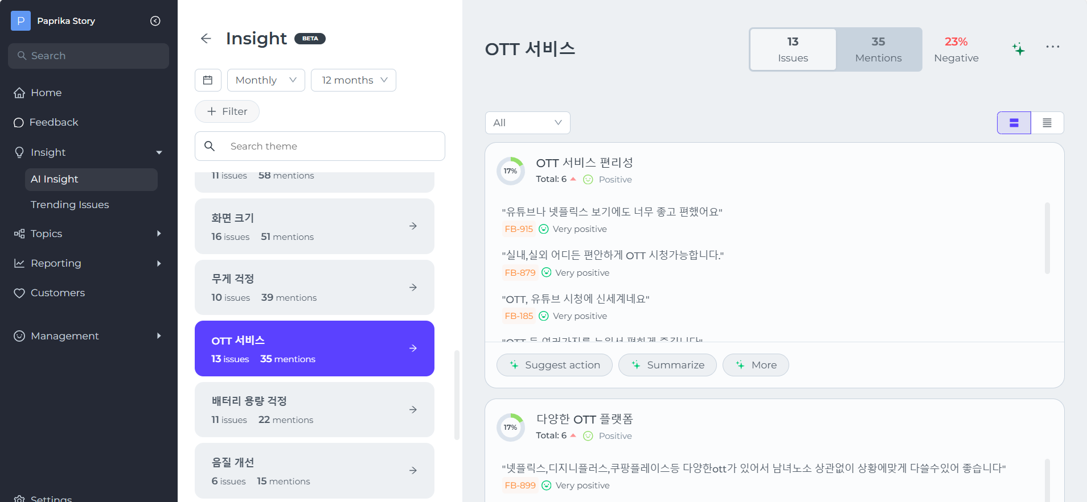

tid(s사) | raw_text | 분석 구분 | theme | issue | mention | sentiment
FB-915 | 여행갈때 가져갔는데 bgm 틀어놓기에도 좋고 유튜브나 넷플릭스 보기에도 너무 좋고 편했어요. 생각보다는 조금 크고 무겁지만 만족합니다. | S사 분석 (붉은색 부분 누락) | 실감나는 음향 효과 | 멀티미디어 사용 만족 | bgm 틀어놓기에도 좋고 유튜브나 넷플릭스 보기에도 너무 좋고 편했어요. | VERY_POSITIVE
 |  |  | 제품의 편의성 | 사용의 편리함 | 여행갈때 가져갔는데 bgm 틀어놓기에도 좋고 유튜브나 넷플릭스 보기에도 너무 좋고 편했어요. | VERY_POSITIVE
 |  |  | 품질 | 제품의 크기 | 생각보다는 조금 크고 무겁지만 만족합니다. | NEUTRAL
 |  | 자체분석 (ott관련 포함) | 음질, 유튜브, 넷플릭스, 크기, 무게 | 좋은 음질, 유튜브, 넷플릭스, 크기, 무게, 만족 | 음질: 긍정, 유튜브: 긍정, 넷플릭스: 긍정, 크기: 부정, 무게: 부정 | 중립
FB-185 | 첫 출시 때 부터 사고 싶었던 스탠바이미~이제야 저 자신에게 선물했습니다^^OTT, 유튜브 시청에 신세계네요이동성이좋고, 생각보다 화질도깨끗히고 좋습니다~오래도록 잘 사용할것 같아요필요하신 분들은 빨리 구입해서만족감을 46ㄱㅇㅂ6느껴보시길 추천합니다 ^^ | S사 분석 (붉은색 부분 누락) | 만족스러운 화질 |  | 화질도깨끗히고 좋습니다 | VERY_POSITIVE
 |  |  | 입소문추천 |  | 필요하신 분들은 빨리 구입해서만족감을 느껴보시길 추천합니다 | VERY_POSITIVE
 |  |  | 제품의 편의성 | 이동의 편리함 | 이동성이좋고 | VERY_POSITIVE
 |  |  | 화질 | 화질이 깨끗하고 선명함 | 화질도깨끗히고 좋습니다 | VERY_POSITIVE
 |  | 자체 분석 (ott관련 제외) | 이동성, 깨끗한 화질, 만족감 | 이동성, 화질 | 이동성: 긍정, 화질: 긍정 | 긍정

